개요
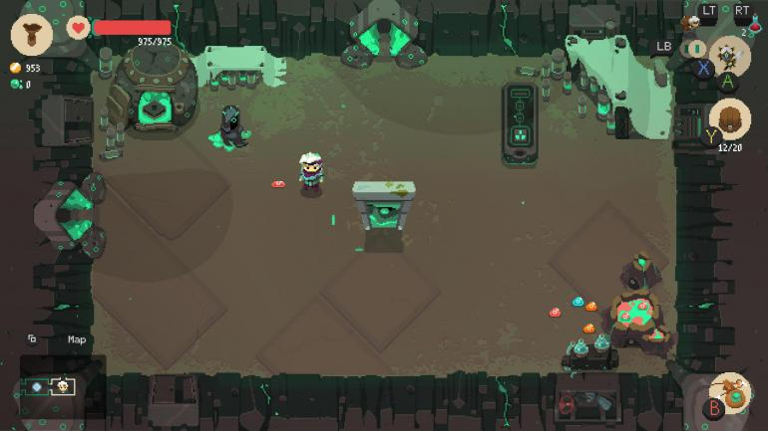
초상화
체력
유저 편의 기능
공격동작
이동 조작
1. 게임 설명
장르 | 로그라이트 , 싱글 게임
디지인 | 스팀 펑크/SF, 2D, 도트
방향성 | 간단한 조작, 높은 게임 난이도
시점 | 3인칭 탑 뷰
플랫폼 | 모바일(가로)
권장사양 | 중간
차별점 | 로그라이크 게임의 어려운 게임난이도를 캐릭터 육성과 세이브 포인트로 완화
 | 시간을 조종하는 스킬 액션을 통해 기존 로그라이크 장르 모바일 게임들과 다른 액션성을 강조
 | 기존 게임에서 잘 사용하지 않았던 sf(스팀펑크)풍의 세계관과 컨셉으로 디자인해 비주얼적 차별화 시도

2. 게임 플레이 방식
조작 방식을 익히는 튜토리얼 이후 유저가 직접 던전에 진입해 게임을 플레이 하게 됨
쉬운 조작 방식과 달리 시스템적인 난이도와 몬스터의 공략난이도로 인해 유저의 실수가 많아지고 캐릭터가 사망하게 될 확률이 더 높아짐
시스템 적으로 유저 캐릭터의 체력이 초당 1씩 감소함
유저의 캐릭터가 사망하면 플레이 했던 기록이 삭제 되기 때문에 생존의 긴장감이 생김
유저가 진행한 방의 개수만큼 소량의 보상을 받음
보상을 통해 캐릭터를 강화, 육성하게 됨
육성을 통한 기대심으로 다시 던전에 진입하게 되고 방마다 존재하는 몬스터를 처치하면서 점차 유저의 게임 숙련도 또한 성장하게 됨
반복적인 플레이로 자칫 지루해질 수 있는 게임을 랜덤 던전 생성과 무작위로 등장하는 무기를 강화하는 방식으로 해결함

3. 시간 시스템
게임에 처음 입장하거나 방에 처음 입장할 때는 시스템적으로 유저 캐릭터만 움직일 수 있는 정지 상태로 게임이 시작된다.
이동 조작과 인벤토리 사용 등 몬스터나 방에 영향을 주지않는 행위만 가능하다.
이동, 인벤토리 조작 이외의 다른 조작을 통해 던전에 영향을 주는 경우 (몬스터와 부딧히는 충동 판정 포함) 시간 측정되고 몬스터와 구조물이 움직이게 된다.
유저의 스킬을 통해 시간을 정지 또는 재생 같은 기술을 사용할 수 있지만 유저의 체력이 일부 소비되기 때문에 신중히 사용해야 한다.
회피 기술은 유일하게 사용시 패널티가 존재하지 않아 좀 더 역동적인 전투를 진행 할 수 있다.
전투를 통해 유저가 모든 적 몬스터를 처치하게 되면 다시 시간 측정이 종료되어 더 이상 체력이 감소하지 않는다.
HP
던전 입장
시간 측정 X
충돌 또는 공격
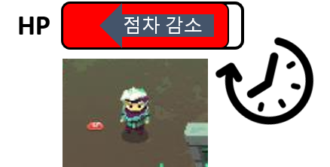

체력과 마나를 동일하게 사용
게임을 시작하면 조금씩 체력이 감소함
몬스터를 처치해 체력을 회복하기도, NPC를 통해 체력을 회복할 수도 있음
회피 기술을 기본으로 사용이 가능하며 회피 모션 중에는 피격대상이 되지 않음
캐릭터 강화를 통해 게임의 편의성을 강화할 수 있음 (ex. 인벤토리 칸 증가, 체력 증가, 체력 회복 량 증가, 시작 재화 증가 등등 게임의 난이도 하향과 편의성을 강화할 수 있음)
게임 내에 아이템만 캐릭터의 기본 속성에 영향을 줌 (특성이 캐릭터에 부여되는 것이 아닌 무기에 부여되는 강화요소로 사용)

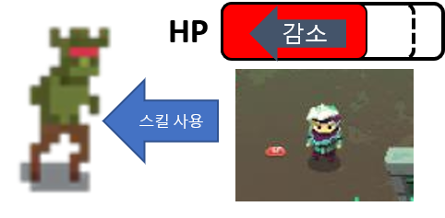
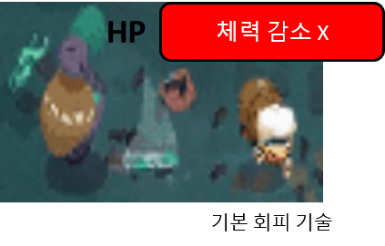

4. 던전 랜덤 생성 시스템
게임을 실행할 때 마다 다른 던전형태를 보여 주어 유저에게 다른 플레이 경험을 주기위해 사용하는 시스템
던전>스테이지>층>방 순으로 분류가 점차 작아지며 유저는 층단위로 로드된 던전을 클리어하며 진행된다.
하나의 층을 생성 할때 가로, 세로로 일정 개수씩 방을 배치해 층을 구성하게 된다.
층을 구성할때 일정 규칙이 존재하며 해당 규칙은 플로우 차트로 사용하게 된다.

층을 구성하는 방의 종류는 다음과 같으며 각 방마다 다양한 형태의 방의 데이터를 미리 생성해두고 로드 하는 방식으로 생성된다.

방의 종류
일반 | 전투가 진행되는 방으로 일반 등급의 몬스터와 소량의 확률로 강화 버프를 가진 몬스터가 출현한다. ( 전투의 보상이 적은편)
고급 | 일반 방 보다 강화된 몬스터가 등장하며 함께 준 보스 급의 몬스터가 등장할 확률이 있음( 전투의 보상이 매우 큼)
이벤트 | 유저에게 어떤 방인지 보여 지지 않는 방으로 60% 비 전투 방이 40%확률로 전투 방이 등장하며 해당방의 보상이 매우 크다.
보스 | 해당 층의 마지막 방으로 보스 몬스터를 처치 시 다음 층으로 이동 가능한 포탈이 등장한다. 동시에 큰 보상과 함께 잃은 체력을 크게 회복한다.
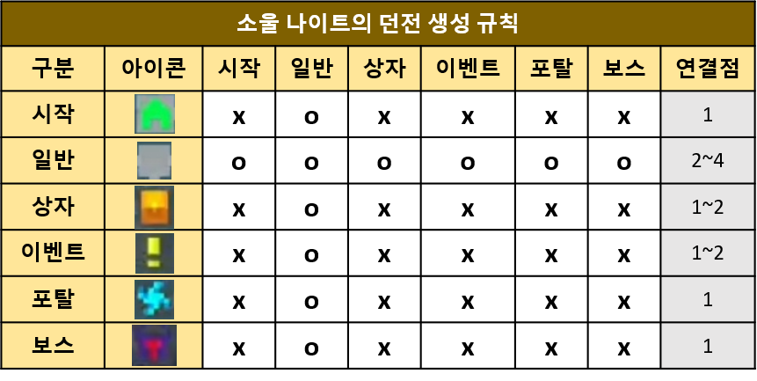
모티브 게임과 유사하게 각 방의 연결 규칙이 있지만 그것은 방의 등장 가능한 개수를 제한하는 방식으로 구현하려고 함
예를 들면 층의 가로 세로 길이가 3 일 경우 전체 방의 개수는 3x3으로 9가 된다.
각 층의 최대 방 개수의 -2 ( 보스 방과 시작방이 필수로 등장해야 함으로) 에서 최대 1/3 최소 1/4 사이 개수로 고급 방과 이벤트 방이 등장한다.
유저가 시작 방에 입장하는 경우 소량의 시작 보상을 지급하며 층을 진행할 수록 보상의 크기가 커진다.

5. 스킬 효과
스킬의 효과 대상의 선정 범위는 최대 유저가 플레이 중인 방 전체에서 최소 객체 하나까지 선정이 가능하다.
3개의 카테고리의 스킬이 있으며 스킬을 강화해 점차 강화된 스킬 효과를 사용할 수 있다.
(처음에는 단일 객체를 대상으로 하는 스킬 효과에서 최대 강화 시 방 전체를 대상으로 하는 효과로 점차 강화 됨)

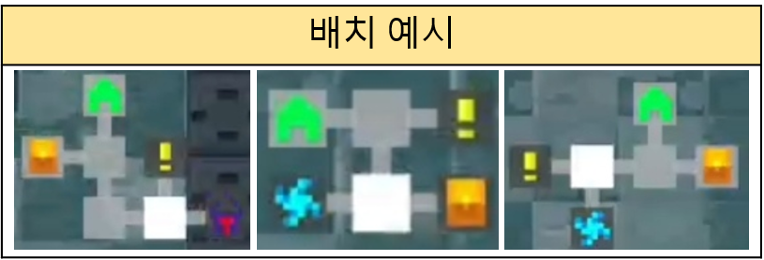
6. 상인
유저가 전투를 마치면 시간 측정이 정지됨과 동시에 등장한다.
유저는 전투를 통해 획득한 코인(사라지는 재화)를 사용해 상인 시스템을 이용할 수 있다.
상인은 판매, 구입, 강화, 특성부여, 합성까지 다양한 기능을 지원한다.
하나의 컨텐츠를 사용하게 되면 이후 사용시 가격이 소폭 상승된 가격으로 이용해야 한다. (무기 판매, 구입 제외)
상인 시스템 중 구입을 선택한 경우 상인은 미리 가져온 3개의 무기를 보여주며 랜덤 확률로 할인을 부여한다.
판매는 구입 시스템 중에 사용할 수 있는 기능으로 현재 유저 캐릭터가 손에 소지하고 있는 무기의 값어치를 매겨 해당 무기와 교환하는 시스템이다.
위의 경우 부족한 금액을 코인을 통해 매울 수 있으며 유저가 필요한 무기 또는 갖고 싶은 무기를 발견하게 되면 즉각적으로 구입할 수 있도록 하기 위해 사용하는 시스템이다.
강화의 경우 재화를 사용해 강화를 할 수 있으며 무기의 성능이 소폭 상승한다.
일정 횟수 강화를 진행하면 특성을 부여 할 수 있다.
특성 부여를 선택할 경우 유저에게 특성을 부여할 무기의 선택을 요규하는 팝업창이 등장한다.
이때 특성 부여가 가능한 무기가 없을 경우 유저에게 이를 알리는 텍스트 출력 이후 다시 기능 선택 화면으로 돌아간다.
합성의 경우 시스템이 두가지 있는데 하나는 합성으로 새로운 무기를 만드는 것과 다른 하나는 합성을 기존의 무기의 강화 수치를 다른 무기로 옮기는 것이다.

플로우차트_시간측정
시간 측정
시작
유저가 정지된 시간에 몬스터와 충돌 또는 공격, 구조물과 상호작용 한 경우 해당 시간 값을 기준으로 측정이 시작되도록 설정됨

시스템 시간을 os에 요청

시간값 저장

임시DB
유저가 방에서 사망한 경우와 방의 몬스터를 모두 처치해 클리어를 한 경우 시간측정을 하지 않기 때문에 기준 시간값을 삭제한 후 코드를 종료함

유저 캐릭터 HP >0
no
임시DB
기준 시간값 삭제
종료

yes
yes
방클리어 유무(true, false)
임시DB
임시 DB에 방의 상태값 요청
임시 DB에 방의 클리어 유무를 bool값으로 받아 옵니다.

no

시스템 시간을 OS에 요청

(기준 시간 + 1초) == (시스템 시간)
no
yes

시간이 1초 지났음으로 기준이 되는 기준시간 값을 변경된 시간으로 다시 저장합니다.

유처 캐릭터 체력 = -1
임시DB
시간값 저장
시스템 시간을 os에 요청

플로우차트_랜덤 맵 생성
임시DB
시작
임시 DB의 가로, 세로 값을 참조해 메모리 공간에 2차원 배열 할당
4~6사이 정수 중 랜덤으로 한 값을 세로 값으로 저장
임시DB
4~6사이 정수 중 랜덤으로 한 값을 가로 값으로 저장
가로 첫줄 또는 세로 첫줄의 랜덤 공간에 시작룸 배치
가로 마지막 또는 세로 마지막 줄의 랜덤공간에 보스룸 배치
(방의 가로길이 * 세로 길이 - 2) / (3 또는 4)의 개수로 특수룸 배치
나머지 공간에 일반 룸으로 배치
종료
배열 정보 임시 DB에 저장
임시DB
기반 데이터 생성

기반 데이터를 활용한 맵 생성

가로 줄 생성
n번째 배열 데이터 요청
방생성 DB
n번째 배열 데이터 저장
시작

방을 그릴 때 기준이 될 좌표를 기준점
배열 값을 참조할 때 사용할 x, y 값
임시 DB의 방 데이터를 참조할 순서를 결정할 값 n
방 DB에 요청한 데이터 저장
방 DB
n 번째 방 형태 정보를 방 DB에 요청

기준점을 기준으로 방을 그림
방금 그린 방의 가로 길이와 세로길이를 임시로 저장
기준점 x 값= (방금 그린 방의 가로 길이 + 이격 거리)
모두 0으로 초기화

임시 DB에 배열의 가로 새로 길이 값을 요청
A(기존에 저장되었던 세로 길이)와 B(가장 최근에 그린 방의 세로길이)를 비교해
A<B 경우

B값을
yes

방생성 DB

세로 줄 변경
yes
no
y < 세로 길이
no
yes
x < 가로 길이
종료
x = 0;
x++;
n값을 1씩 증가

no

y ++;
기준점x 좌표값 0으로 초기화
기준점y 좌표 값 += (임시 저장된 세로 길이 + 이격거리 )

유저가 방에서 사망한 경우와 방의 몬스터를 모두 처치해 클리어를 한 경우 시간측정을 하지 않기 때문에 기준 시간값을 삭제한 후 코드를 종료함
유저 캐릭터 HP >0

_temp
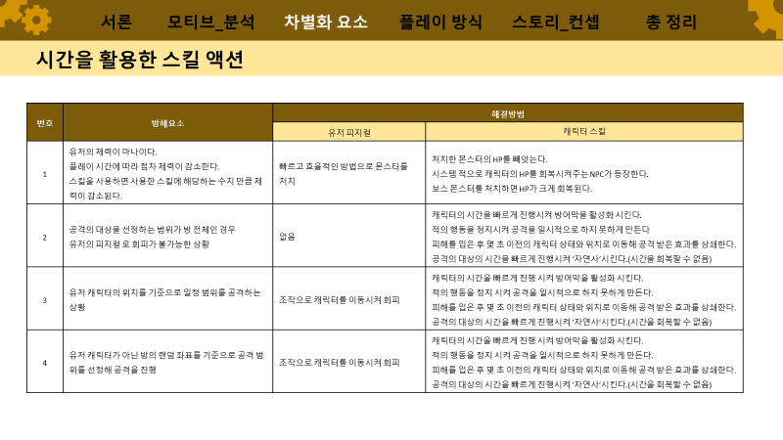

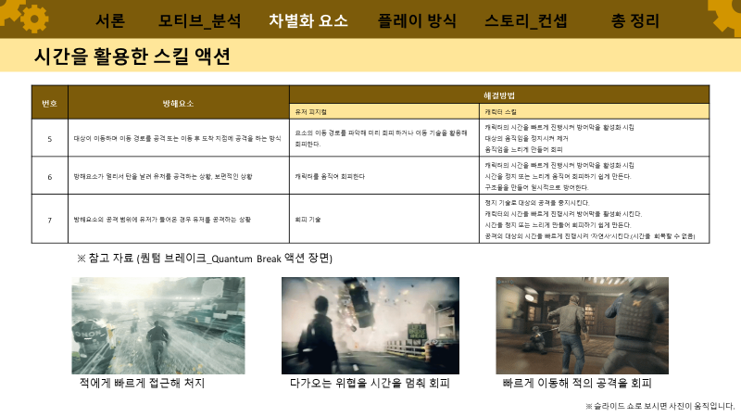

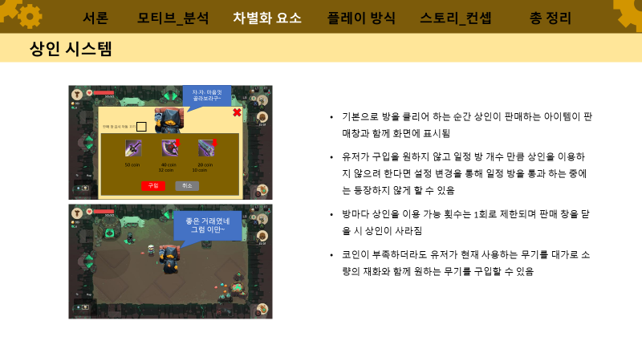

temp
시작

3~5사이의 값을 아무 값이나 생성해 임시 DB에 저장

DB

연산

조건

문자

